17년08
museum calender
5 | SUN |  | MON |  | TUE |  | WED |  | THU |  | FRI |  | SAT
 |  |  |  |  | 1 |  | 2 |  | 3 |  | 4 |  | 5
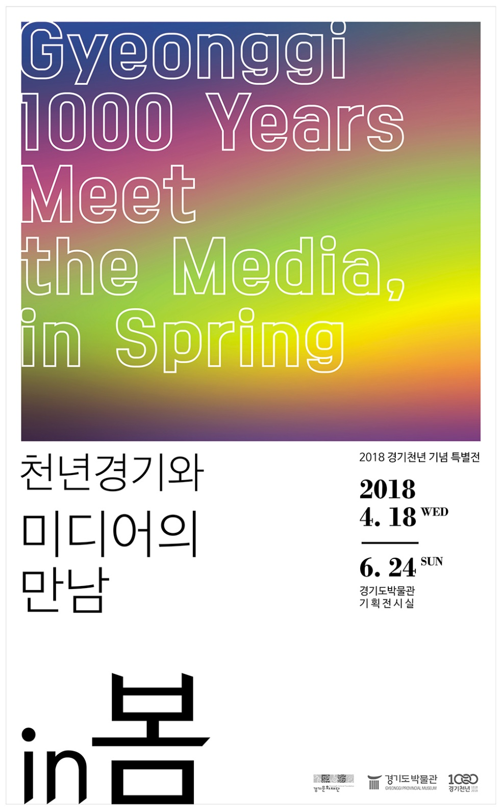
휴 관
전시
전시
전시
전시
전시
 |  |  |  |  |  | 특별전<경기천년과 미디어의 만남 IN 봄> |  | 특별전<경기천년과 미디어의 만남 IN 봄> |  | 특별전<경기천년과 미디어의 만남 IN 봄> |  | 특별전<경기천년과 미디어의 만남 IN 봄> |  | 특별전<경기천년과 미디어의 만남 IN 봄>
행사
 |  |  |  |  |  |  |  |  |  |  |  |  |  | 어린이날 행사 (10:00 / 뮤지엄파크)
교육
교육
교육
 |  |  |  |  |  | 동호회 - 규방 (10시 / 회의실) |  | 동호회 - 규방 (10시 / 회의실) |  | 박물관을 잡(Job)아라 (10:00 / 교육실 )
 |  |  |  |  |  |  |  |  |  | 취업전쟁 In 조선시대 (13:00 / 교육실 )

교육
 |  |  |  | 동호회 - 민화 (10시 / 회의실)

전시
전시
전시
전시
전시
전시
 | 6 |  | 7 |  | 8 |  | 9 |  | 10 |  | 11 |  | 12
 |  | 특별전<경기천년과 미디어의 만남 IN 봄> |  |  |  | 특별전<경기천년과 미디어의 만남 IN 봄> |  | 특별전<경기천년과 미디어의 만남 IN 봄> |  | 특별전<경기천년과 미디어의 만남 IN 봄> |  | 특별전<경기천년과 미디어의 만남 IN 봄> |  | 특별전<경기천년과 미디어의 만남 IN 봄>
교육
교육
휴 관
교육
교육
 |  |  |  |  |  | 동호회 - 규방 (10시 / 회의실) |  | 상상고고 (10:00 / 야외체험장) |  |  |  | 출발! 교과서 속 역사 탐험대(10:00 / 회의실) |  | 상상고고 (10:00 / 야외체험장)

교육
 |  |  |  |  |  |  |  | 동호회 - 규방 (10시 / 회의실) |  |  |  |  |  | 상상고고 (14:00 / 야외체험장)
교육
외부
외부
 |  |  |  | 동호회 - 민화 (10시 / 회의실)
 |  |  |  |  |  |  |  | 찾아가는 박물관 (10:00 /시흥수계초 ) |  | 찾아가는 박물관 (10:00 / 평택원정초)

전시
전시
전시
전시
전시
전시
휴 관
외부
외부
교육
교육
 | 13 |  | 14 |  | 15 |  | 16 |  | 17 |  | 18 |  | 19
특별전 <경기천년과 미디어의 만남 IN 봄> |  | 특별전<경기천년과 미디어의 만남 IN 봄> |  |  |  | 특별전<경기천년과 미디어의 만남 IN 봄> |  | 특별전<경기천년과 미디어의 만남 IN 봄> |  | 특별전<경기천년과 미디어의 만남 IN 봄> |  | 특별전<경기천년과 미디어의 만남 IN 봄> |  | 특별전<경기천년과 미디어의 만남 IN 봄>
* 4월 18일 ~6월 24일 |  |  |  |  |  | 찾아가는 박물관 (10:00 / 양주남면초) |  | 찾아가는 박물관 (10:00 / 동두천동보초) |  | 찾아가는 박물관 (10:00 / 고양대곡초) |  | 출발! 교과서 속 역사 탐험대(10:00 / 회의실) |  | 상상고고 (10:00 / 야외체험장)
교육
교육
* 문의 : 288-5386
교육
 |  |  |  |  |  | 동호회 - 규방 |  | 상상고고 (14:00 / 야외체험장) |  | 취업전쟁 In 조선시대 (13:00 / 교육실 ) |  |  |  | 상상고고 (14:00 / 야외체험장)
행사
 |  |  |  | 제 22회 초등학생 문화재 그림그리기 대회 |  | (10시 / 회의실)
교육
 |  |  |  |  |  |  |  | 동호회 - 규방 (10시 / 회의실) |  | 박물관을 잡(Job)아라 (10:00 / 교육실 )
 |  |  |  | 동호회 - 민화 (10시 / 회의실)

전시
전시
전시
전시
외부
전시
전시
교육
교육
외부
교육
 | 20 |  | 21 |  | 22 |  | 23 |  | 24 |  | 25 |  | 26
 |  | 특별전<경기천년과 미디어의 만남 IN 봄> |  |  |  | 특별전<경기천년과 미디어의 만남 IN 봄> |  | 특별전<경기천년과 미디어의 만남 IN 봄> |  | 특별전<경기천년과 미디어의 만남 IN 봄> |  | 특별전<경기천년과 미디어의 만남 IN 봄> |  | 특별전<경기천년과 미디어의 만남 IN 봄>
 |  |  |  |  |  | 동호회 - 규방 (10시 / 회의실) |  | 찾아가는 박물관 (10:00 / 가평미원초) |  | 찾아가는 박물관 (10:00 / 광주번천초) |  | 상상고고 (10시, 14시 / 야외체험장) |  | 상상고고 (10:00 / 야외체험장)
휴 관
교육
교육
 |  |  |  |  |  |  |  | 취업전쟁 In 조선시대 (10:00 / 교육실 ) |  | 박물관을 잡(Job)아라 (10:00 / 회의실 ) |  | 출발! 교과서 속 역사 탐험대(10:00 / 회의실) |  | 상상고고 (14:00 / 야외체험장)
행사
 |  |  |  |  |  |  |  | 상상고고 (10시, 14시 / 야외체험장) |  | 박물관을 잡(Job)아라 (13:00 / 회의실 ) |  | 박물관을 잡(Job)아라 (10:00 / 교육실 ) |  | G-CAFÉ 늘꿈마을 잔치 (10:00 / 뮤지엄파크)
교육
행사
 |  |  |  | 동호회 - 민화 (10시 / 회의실) |  |  |  | 동호회 - 규방 (10시 / 회의실) |  | 그림그리기 대회 작품심사 (13-17시/교육실) |  |  |  | 인형극 (13:00 / 교육실)

전시
휴 관
전시
전시
전시
외부
교육
외부
 | 27 |  | 28 |  | 29 |  | 30 |  | 31
 |  | 특별전<경기천년과 미디어의 만남 IN 봄> |  |  |  | 특별전<경기천년과 미디어의 만남 IN 봄> |  | 특별전<경기천년과 미디어의 만남 IN 봄> |  | 특별전<경기천년과 미디어의 만남 IN 봄>
 |  |  |  |  |  | 찾아가는 박물관 (10:00 / 수원효성초) |  | 상상고고 (10,14시/ 야외체험장) |  | 박물관을 잡(Job)아라 (10:00 / 교육실 ) |  | 찾아가는 박물관 (10:00 / 평택도곡초)
교육
교육
 |  |  |  | 동호회 - 민화 (10시 / 회의실) |  | 동호회 - 규방 (10시 / 회의실) |  | 찾아가는 박물관 (10:00 / 김포석정초) |  | 취업전쟁 In 조선시대 (10:00 / 교육실 )

